Kamp Succesfulde pasninger
 | Dato: |  | Modstander:
Spillernavn | Position i Kamp (angiv tal fra 1-11) | Antal spilleminutter | Succesfulde pasninger | Mål for antal Succesfulde pasninger
 |  |  |  | #N/A
 |  |  |  | #N/A
 |  |  |  | #N/A
 |  |  |  | #N/A
 |  |  |  | #N/A
 |  |  |  | #N/A
 |  |  |  | #N/A
 |  |  |  | #N/A
 |  |  |  | #N/A
 |  |  |  | #N/A
 |  |  |  | #N/A
 |  |  |  | #N/A
 |  |  |  | #N/A
 |  |  |  | #N/A
 |  |  |  | #N/A
 |  |  |  | #N/A
Samlet succesfulde pasninger |  |  | 0
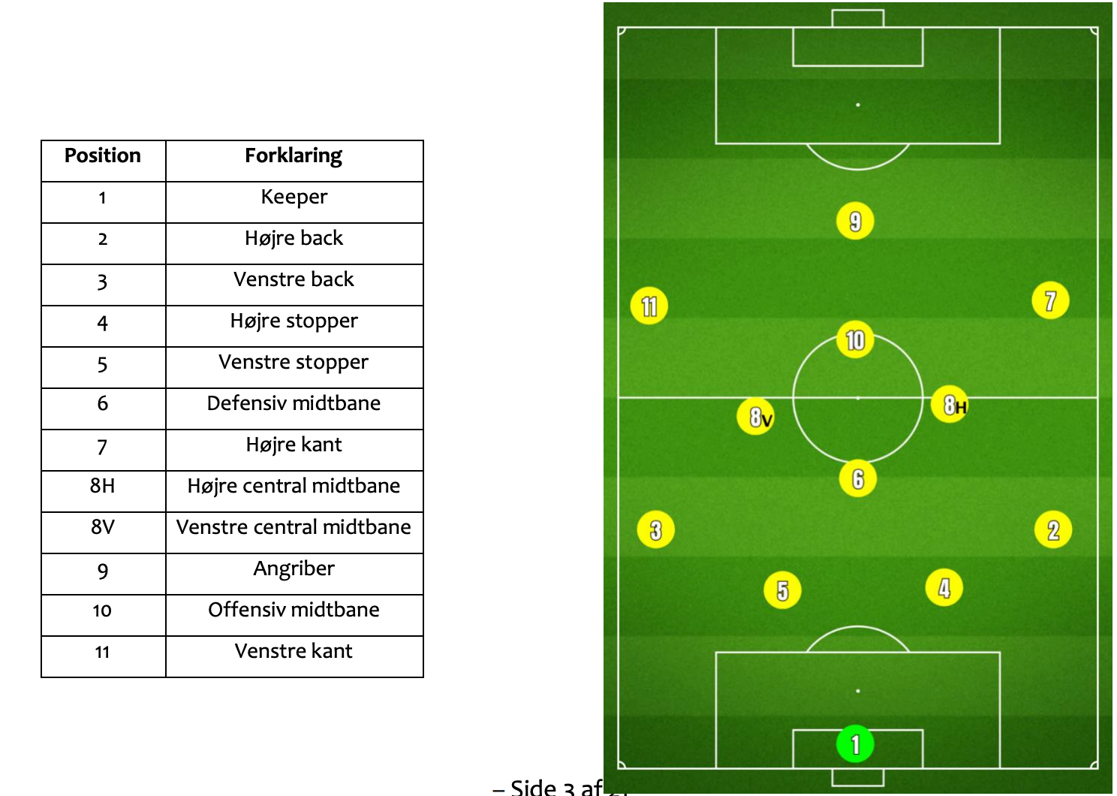

Positioner
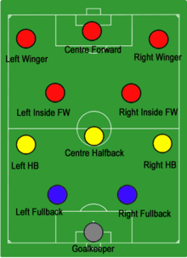
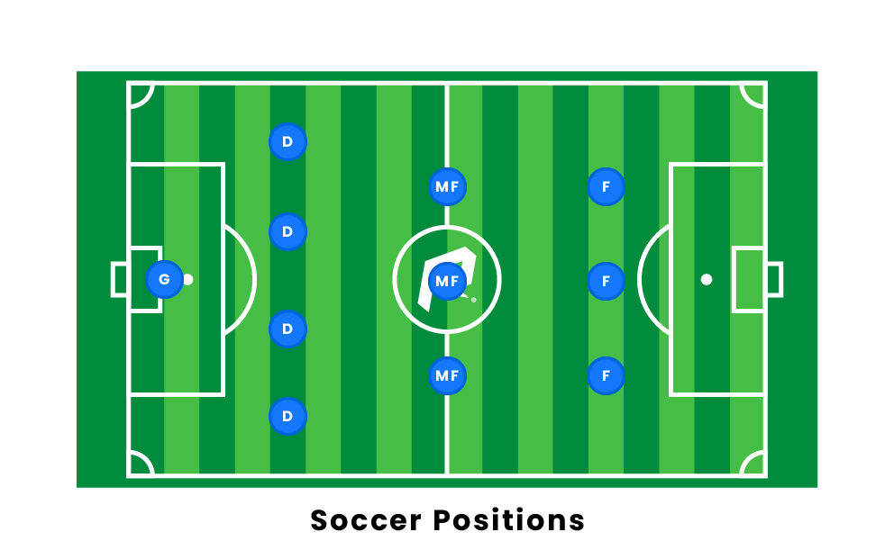
Forkortelse EN | Position EN | Position DA | Talposition FCS
GK | Goalkeeper | Målmand | 1
DF | Defenders | Forsvar | 2,3,4,5
MF | Midtfielders | Midtbane | 6,7,8,10,11
FW | Forwards | Angribere | 9
FB | Fullbacks | Backs (højre og venstre) | 2.3
LB | Left Backs | Venstre Back | 3
RB | Right Backs | Højre Back | 2
CB | Center Backs | Central back/stopper | 4.5
DM | Defensive Midtfielders | Defensiv midtbane (6) | 6
CM | Central Midfielders | Centrale midtbanespillere | 8,6,10
LM | Left Midfielders | Venstre midtbane | 8V
RM | Right Midfielders | Højre midtbane | 8H
LW | Left Wingers | Venstre kant | 11
RW | Right Wingers | Højre kant | 7
AM | Attacking Midfielders | Offensiv midtbane | 10

